상품제안서
옵타움 필로우 유니버스드림 3종 선물세트 | 상품코드: S46597

 |  |  |  |  |  |  | 02-713-8555 | www.synergygift.co.kr
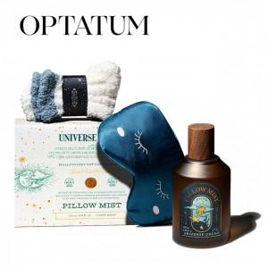 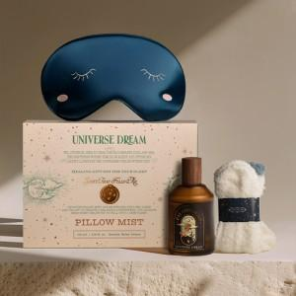 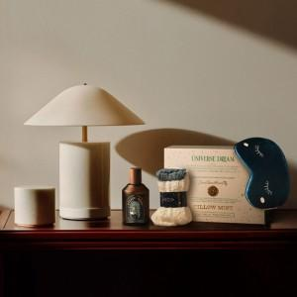

【상세/제작정보】

【인쇄/포장옵션】 | 종이라벨지 / 포장지포장

【공급단가】 | 수량 | 20~ | 100~ | 300~ | 500~ | 1,000~
*VAT별도 | 단가 | 24,430원 | 23,840원 | 22,860원 | 22,280원 | 21,690원

【상품 URL】 | https://www.synergygift.co.kr:443/src/goods_detail.php?gdno=46597

